PurchPurchaseOrder
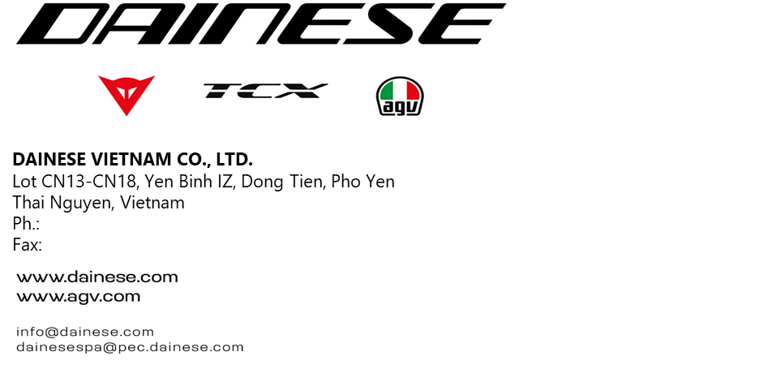

 |  |  |  |  |  |  | Messrs:

 |  |  |  |  |  |  | CÔNG TY TNHH THƯƠNG MẠI VÀ DỊCH VỤ 5P VIỆT NAM Tel: + Số nhà 02, ngõ 1H, Phố Trần Quang Diệu, Phường Đống Đa, thành phố Hà Nội, Việt Nam.

 |  |  |  |  |  |  | Ship to:
 |  |  |  |  |  |  | DAINESE VIETNAM CO., LTD. Lot CN13-CN18, Yen Binh IZ, Dong Tien, Pho Yen Thai Nguyen Vietnam

Purchase order |  |  | Order |  | Carrier |  |  |  |  | Tax ID |  |  |  | Page

 |  |  | PO20260302-006 |  |  |  |  |  |  |  |  |  |  | 1 of 1
Terms of delivery |  |  | Port |  | Terms of payment and total discount |  |  |  |  |  |  |  |  | Date
DAP - Delivery at Place |  |  |  |  | TT 30 days |  |  |  |  |  |  |  |  | 2/3/2026
Order type |  |  |  |  | Purchase agreement reference
Purchase Order for Consumable

Row |  | Item |  | Cavity |  | Qty |  | UOM | Delivery date |  | Price | Disc. % | Amount |  | VAT

1 |  | Cước vận chuyển KCN Đồng Văn 3, Ninh Bình - KCN Yên Bình |  |  |  | 1 |  | Chuyến |  |  |  | 0.00
 |  |  |  |  |  |  |  |  |  |  | Price unit 1.00
 |  | Currency |  | Subtotal Amount |  | Discount |  | Charges | Sales tax |  | VAT | Round-off |  |  | Total
 |  | VND

 |  | Purchase Condition: As mutual Purchase and Sales Agreement
 |  | Inspection: As Dainese Vietnam QC team's requirement
 |  | Packing: The Seller has responsibility to packs the goods properly and be in accordance with the Technical Specification
 |  | Partial Shipment: Allowed
 |  | The Price is VAT excluded
 |  | Warranty term: As mutual Purchase and Sales Agreement

 | DAINESE Vietnam. Please always indicate the order number and date on your invoice. Thank you and Best regards
 |  | CÔNG TY TNHH THƯƠNG MẠI VÀ DỊCH VỤ 5P VIỆT NAM |  |  |  |  |  |  |  |  |  | DAINESE VIETNAM

